Sheet1
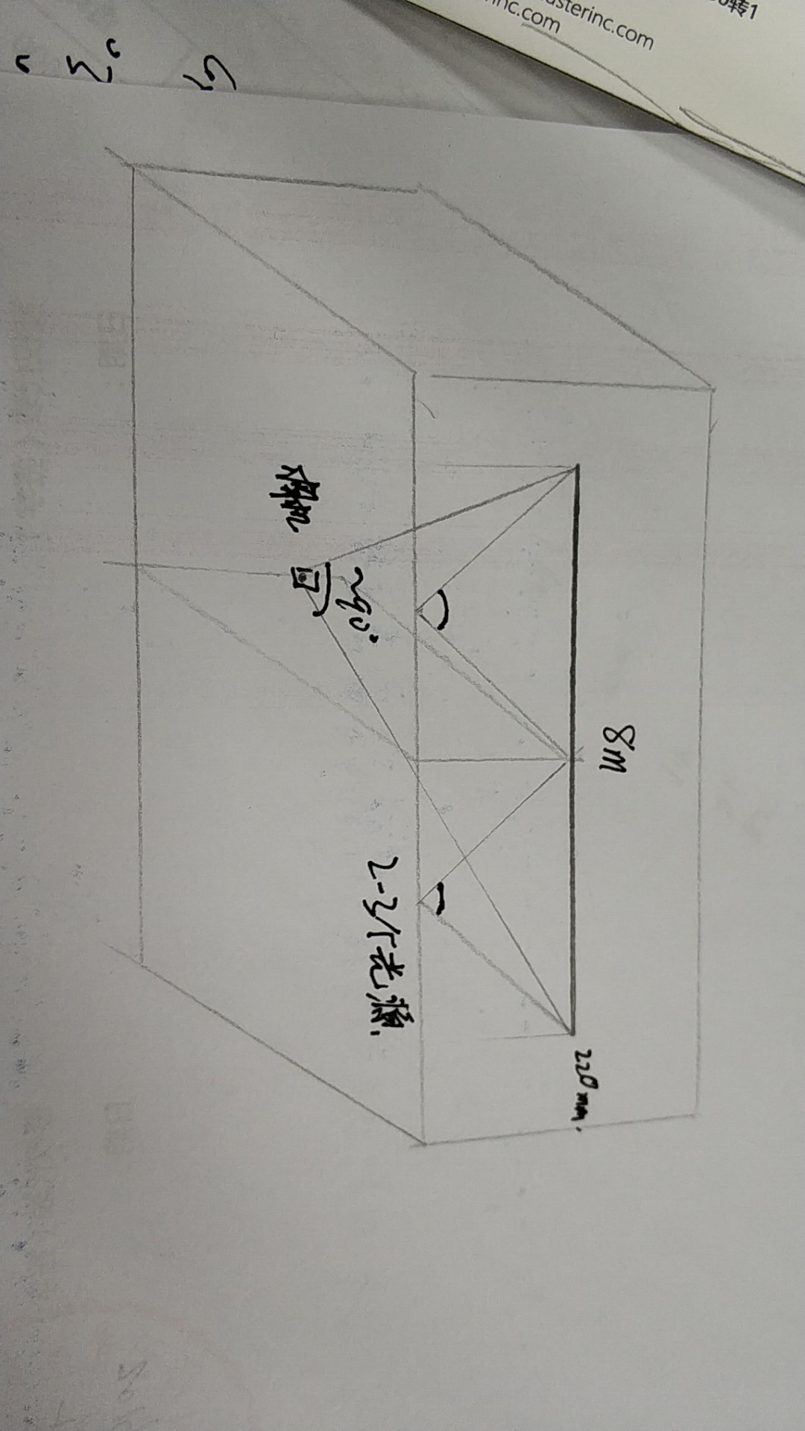
名称 | 型号 | 说明 | 数量 | 价格 | 备注
相机 | GEV-B6620M-TF097 | 黑白相机 芯片：KAI-29050 分辨率：6576 x 4384 靶面：43.3mm 镜头接口： F-Mount 最大帧速2.4fps， | 1 | 70000 | 含数据线、电源线、触发线
镜头 | 尼康（Nikon） AF-S 尼克尔 14-24mm f/2.8G ED | 视场角：114° - 84° | 1 | 9000
光源 | 爱图仕Aputure LS C120d | 可用其他大面积照明光源替代 | 3 | 18000 | https://item.jd.com/36926996675.html#crumb-wrap

相机 | MER-2000-5GC | 2000万像素，国产相机 | 1 |  | 相机+镜头=6850元
镜头 | V0828-MPY |  | 1

